Feuil1
Nom | Fabricant | Distributeur | Prix | Délais | Caractéristiques | Libraries | Référence | Photos | Lien Internet
Buzzer | GoTronic | GoTronic | 8€40 | 4-5 jours | Alimentation: 5 Vcc Broches: S, + et - Dimensions: 19 x 16 x 13 mm | Aucune | Module buzzer actif GT1143 | 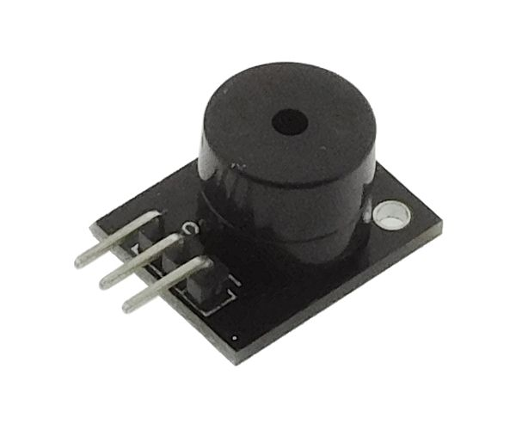 | https://www.gotronic.fr/art-module-buzzer-actif-gt1143-26143.htm

